Карта общая
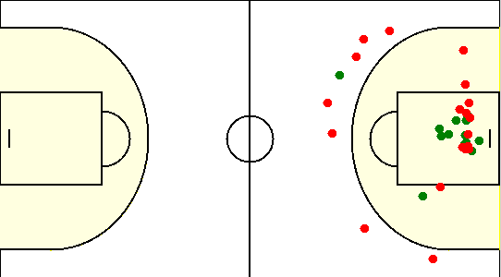
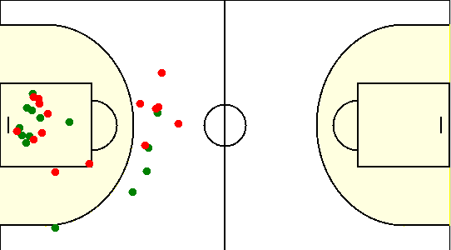
Карта бросков команды NORD (I-II четверть) | Карта бросков команды NORD (III-IV четверть)
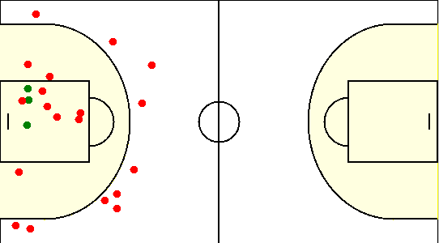
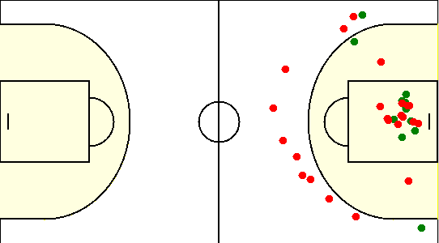

Карта бросков команды SIRIUS (I-II четверть) | Карта бросков команды SIRIUS (III-IV четверть)

Карта индивидуальная
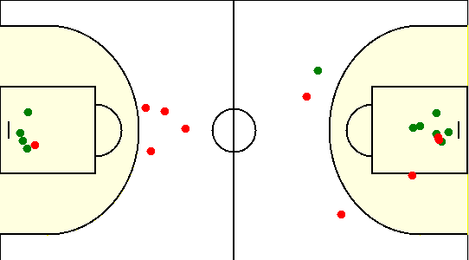
#10. Глухов Даниил /NORD/
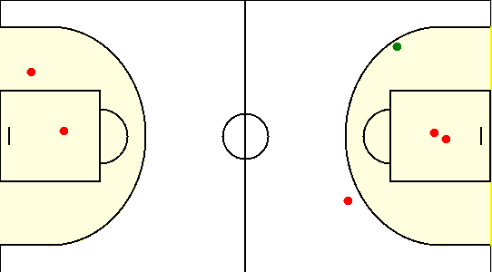

#11. Шадюль Денис /NORD/
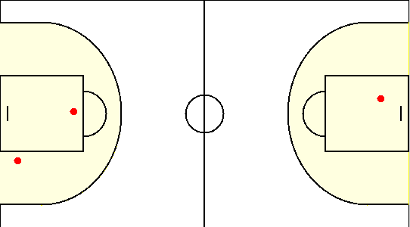

#13. Войтусенок Александр /NORD/
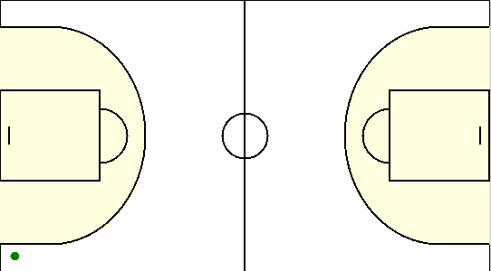

#15. Рагель Сергей /NORD/
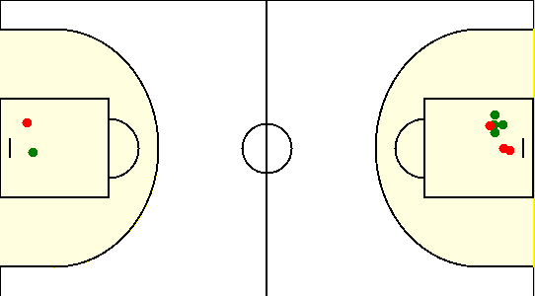

#27. Рачек Денис /NORD/
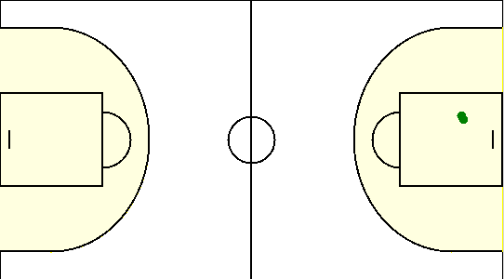

#30. Бешта Антон /NORD/
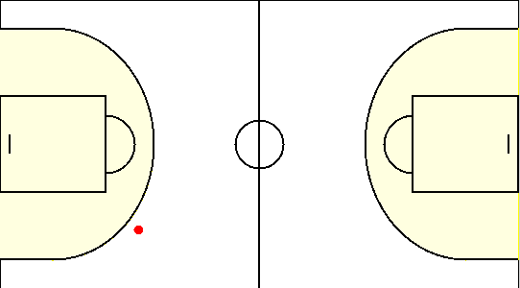

#5. Ольнов Антон /NORD/
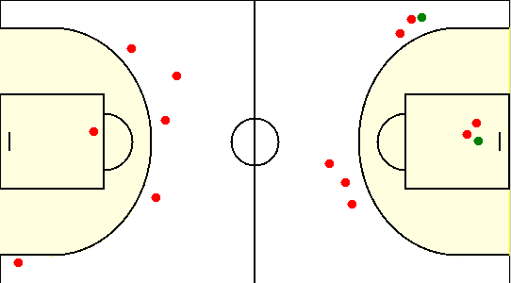

#55. Чернов Иван /NORD/
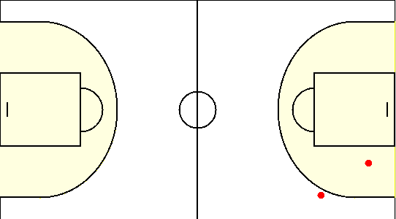

#7. Осипов Антон /NORD/
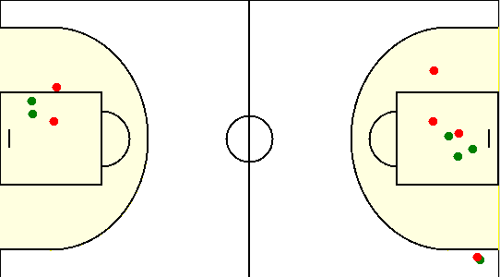

#77. Воскресенский Георгий /NORD/
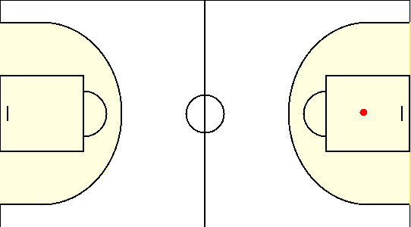

#9. Плещенко Георгий /NORD/
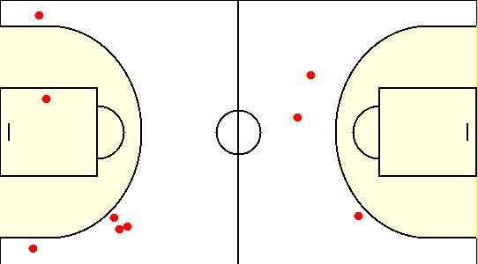

#1. Герасимович Сергей /SIRIUS/
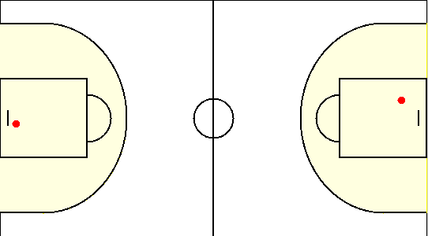

#10. Сикорский Егор /SIRIUS/
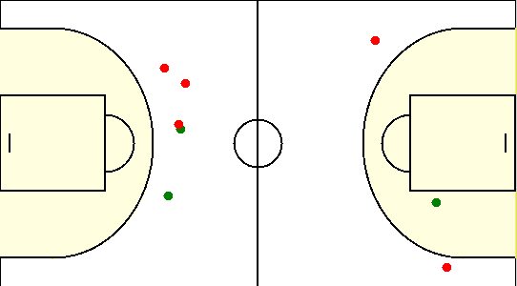

#15. Коваленко Олег /SIRIUS/
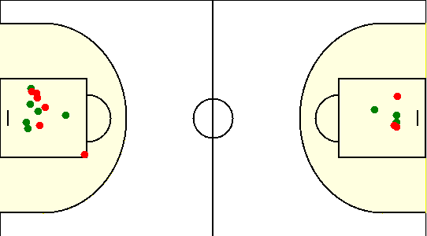

#19. Габрукович Павел /SIRIUS/
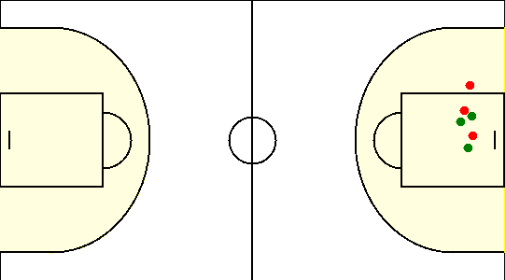

#20. Травкин Сергей /SIRIUS/

#6. Чайко Евгений /SIRIUS/
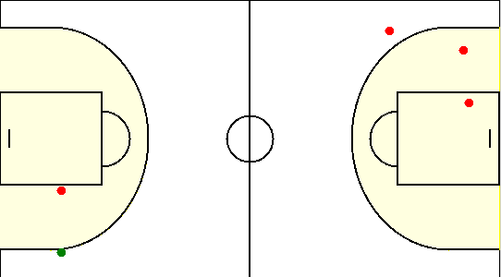

#8. Туровец Роман /SIRIUS/

